对账
订单号 | 入住日期 | 离店日期 | 应收 |  |  |  | ，
17666237470 | 2022-03-17 | 2022-03-18 | 285.18 | 285.18 | 2470920 | 0 | ，2470920 | Saas酒店
17666857335 | 2022-03-17 | 2022-03-18 | 255 | 255 | 202203171502170021 | 0 | ，202203171502170021 | #N/A | 3.17
17667117962 | 2022-03-17 | 2022-03-18 | 360.22 | 360.22 | 2471364 | 0 | ，2471364 | 直采
17667958402 | 2022-03-17 | 2022-03-18 | 317.9 | 317.9 | 202203172209470022 | 0 | ，202203172209470022 | #N/A | 3.17
 |  |  | 1218.3

A220402102516481 |  | 285.18 | 350.83
A220402102415481 |  | 360.22 | 443.14
房集：i220402102141 572.9元 |  | 572.9 | 704.78
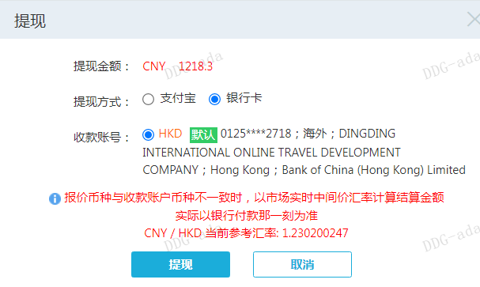
CNY / HKD 当前参考汇率: 1.230200247 |  | 1218.3 | 1498.75
总计：1218.3 CNY/1498.75 HKD

